Estadística CEP A MARZO 2018
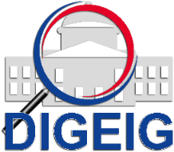
DIRECCIÓN GENERAL DE ÉTICA E INTEGRIDAD GUBERNAMENTAL
"Año del Fomento de las Exportaciones"

COMISIONES DE ÉTICA PÚBLICA (CEP) CONFORMADAS A NIVEL NACIONAL DE JULIO 2017 A MARZO 2018

 | MACROREGIÓN | CANTIDAD
 | Norte | 8
 | Sureste | 204
 | Suroeste | 1
 | Total general | 213

DIRECCIÓN GENERAL DE ÉTICA E INTEGRIDAD GUBERNAMENTAL
"Año del Fomento de las Exportaciones"

MAPA MACROREGIÓN COMISIONES DE ÉTICA PÚBLICA (CEP) CONFORMADAS DE JULIO 2017 A MARZO 2018

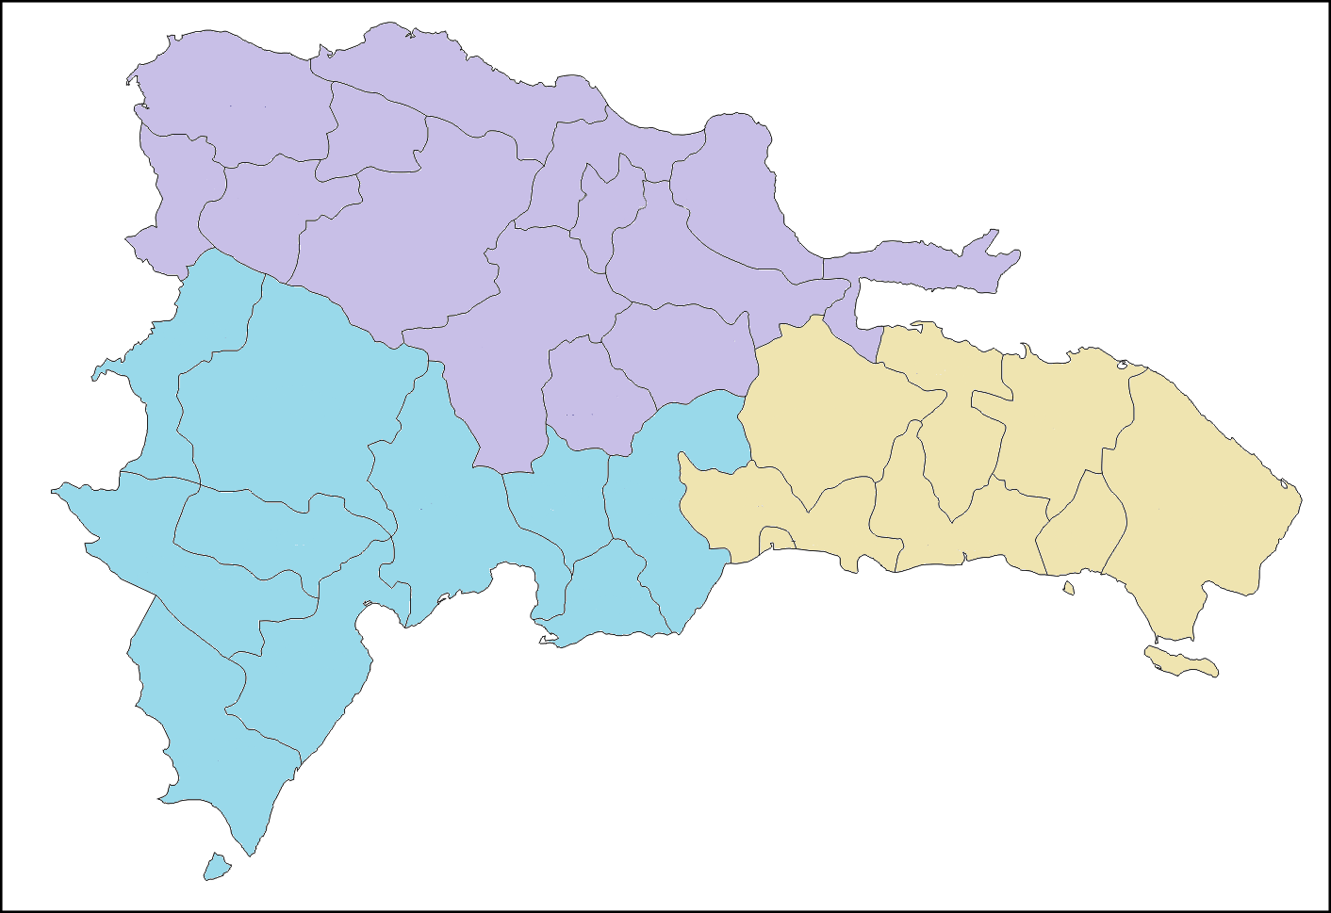

8 CEP

204 CEP
1 CEP

DIRECCIÓN GENERAL DE ÉTICA E INTEGRIDAD GUBERNAMENTAL
"Año del Fomento de las Exportaciones"

PORCENTAJE DE COMISIONES DE ÉTICA PÚBLICA (CEP) CONFORMADAS POR MACROREGIÓN DE JULIO 2017 A MARZO 2018

